Chi tiết địa chất
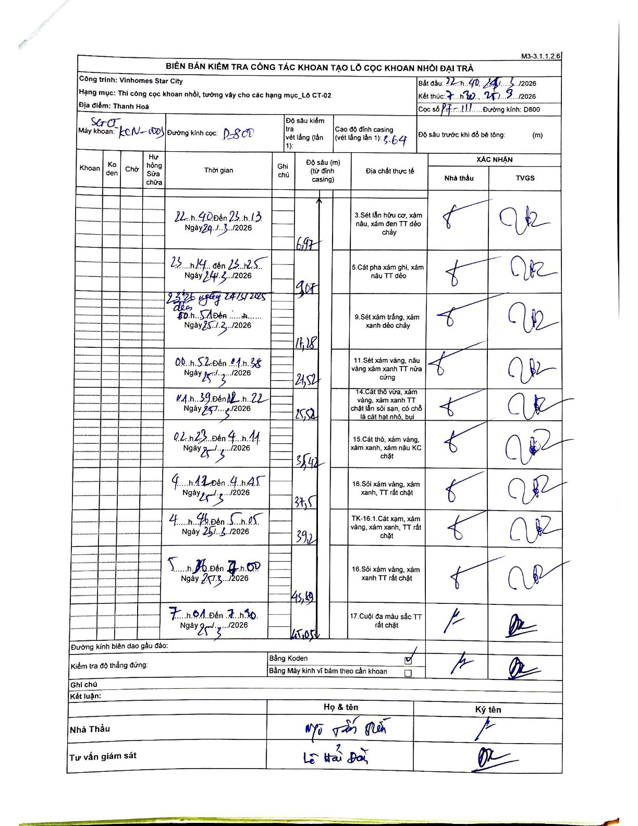
Dự án | Star City Thanh Hóa
Hạng mục | Thi công cọc khoan nhồi, tường vây cho các hạng mục_Lô CT-02
Tên bộ phận | Lô CT-02
Số hiệu cọc | P7-111
Tên Máy khoan | SGCT-KCN0003
Đường kính | D800
Bắt đầu thi công | 22:40 24/03/2026
Kết thúc thi công | 07:30 25/03/2026

Địa chất TT | Đường kính | Mô tả lớp thiết kế | Từ (h) | Đến (h) | Cao độ từ | Cao độ đến | T.Gian (h) | Dài (m) | V (m/h) | Ghi chú
1 | D800 | Sét lẫn hữu cơ, xám nâu, xám đen TT dẻo chảy | 22:40 24/03/2026 | 23:13 24/03/2026 | -3.64 | -6.97 | 0.55 | 3.33 | 6.05
2 | D800 | Cát pha xám ghi, xám nâu TT dẻo | 23:14 24/03/2026 | 23:25 24/03/2026 | -6.97 | -9.07 | 0.18 | 2.1 | 11.45
3 | D800 | Sét xám trắng, xám xanh dẻo chảy | 23:26 24/03/2026 | 00:51 25/03/2026 | -9.07 | -17.28 | 1.42 | 8.21 | 5.8
4 | D800 | Sét xám vàng, nâu vàng xám xanh TT nửa cứng | 00:52 25/03/2026 | 01:38 25/03/2026 | -17.28 | -21.52 | 0.77 | 4.24 | 5.53
5 | D800 | Cát thô vừa, xám vàng, xám xanh TT chặt lẫn sỏi sạn, có chỗ là cát hạt nhỏ, bụi | 01:39 25/03/2026 | 02:22 25/03/2026 | -21.52 | -25.52 | 0.72 | 4 | 5.58
6 | D800 | Cát thô, xám vàng, xám xanh, xám nâu KC chặt | 02:23 25/03/2026 | 04:11 25/03/2026 | -25.52 | -35.42 | 1.8 | 9.9 | 5.5
7 | D800 | Sỏi xám vàng, xám xanh, TT rất chặt | 04:12 25/03/2026 | 04:45 25/03/2026 | -35.42 | -37.5 | 0.55 | 2.08 | 3.78
8 | D800 | TK-16.1. Cát xạm, xám vàng, xám xanh, TT rất chặt | 04:46 25/03/2026 | 05:05 25/03/2026 | -37.5 | -39.2 | 0.32 | 1.7 | 5.37
9 | D800 | Sỏi xám vàng, xám xanh TT rất chặt | 05:06 25/03/2026 | 07:00 25/03/2026 | -39.2 | -43.89 | 1.9 | 4.69 | 2.47
10 | D800 | Cuội đa màu sắc TT rất chặt | 07:01 25/03/2026 | 07:30 25/03/2026 | -43.89 | -45.05 | 0.48 | 1.16 | 2.4

ẢNH BIÊN BẢN GỐC

